grpc_server
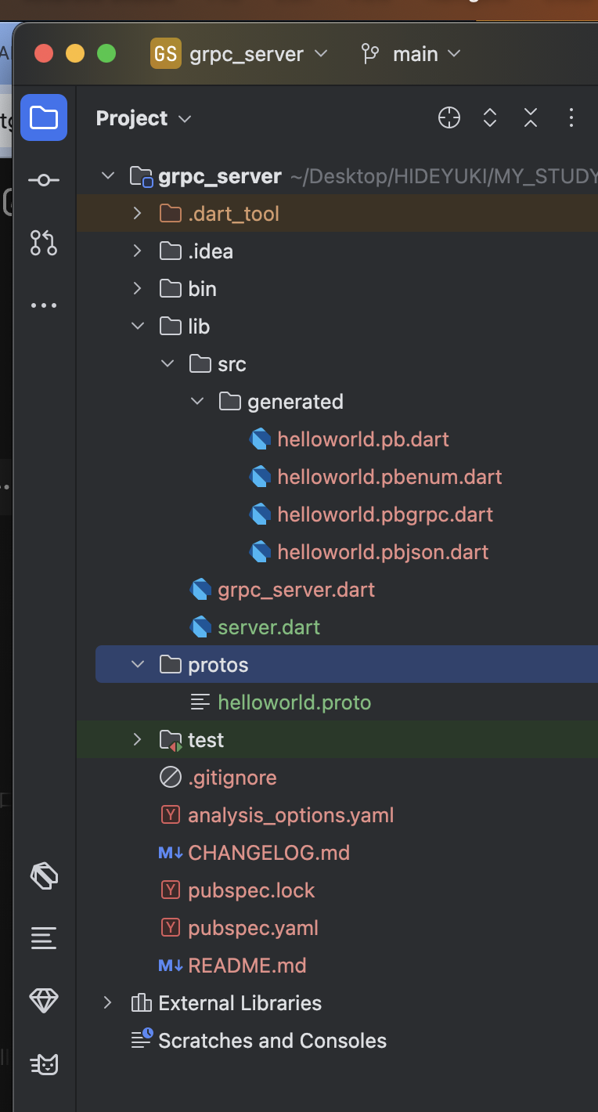

x | pubspec.yaml

 |  | name: grpc_server
 |  | description: A sample command-line application.
 |  | version: 1.0.0

 |  | environment:
 |  | sdk: ^3.5.0

 |  | dependencies:

 |  | grpc: ^3.0.0
 |  | protobuf: ^2.0.0

 |  | dev_dependencies:
 |  | lints: ^4.0.0
 |  | test: ^1.24.0

x | protos/helloworld.proto

 |  | syntax = "proto3";

 |  | option java_package = "com.example.helloworld";

 |  | package helloworld;

 |  | service Greeter {
 |  | rpc SayHello (HelloRequest) returns (HelloReply);
 |  | }

 |  | message HelloRequest {
 |  | string name = 1;
 |  | }

 |  | message HelloReply {
 |  | string message = 1;
 |  | }

x | lib/src/generated/helloworld.pbgrpc.dart

 |  | //
 |  | // Generated code. Do not modify.
 |  | // source: helloworld.proto
 |  | //
 |  | // @dart = 2.12

 |  | // ignore_for_file: annotate_overrides, camel_case_types, comment_references
 |  | // ignore_for_file: constant_identifier_names, library_prefixes
 |  | // ignore_for_file: non_constant_identifier_names, prefer_final_fields
 |  | // ignore_for_file: unnecessary_import, unnecessary_this, unused_import

 |  | import 'dart:async' as $async;
 |  | import 'dart:core' as $core;

 |  | import 'package:grpc/service_api.dart' as $grpc;
 |  | import 'package:protobuf/protobuf.dart' as $pb;

 |  | import 'helloworld.pb.dart' as $0;

 |  | export 'helloworld.pb.dart';
 |  |  | 削除
 |  | //@$pb.GrpcServiceName('helloworld.Greeter')
 |  | class GreeterClient extends $grpc.Client {
 |  | static final _$sayHello = $grpc.ClientMethod<$0.HelloRequest, $0.HelloReply>(
 |  | '/helloworld.Greeter/SayHello',
 |  | ($0.HelloRequest value) => value.writeToBuffer(),
 |  | ($core.List<$core.int> value) => $0.HelloReply.fromBuffer(value));

 |  | GreeterClient($grpc.ClientChannel channel,
 |  | {$grpc.CallOptions? options,
 |  | $core.Iterable<$grpc.ClientInterceptor>? interceptors})
 |  | : super(channel, options: options,
 |  | interceptors: interceptors);

 |  | $grpc.ResponseFuture<$0.HelloReply> sayHello($0.HelloRequest request, {$grpc.CallOptions? options}) {
 |  | return $createUnaryCall(_$sayHello, request, options: options);
 |  | }
 |  | }
 |  |  | 削除
 |  | //@$pb.GrpcServiceName('helloworld.Greeter')
 |  | abstract class GreeterServiceBase extends $grpc.Service {
 |  | $core.String get $name => 'helloworld.Greeter';

 |  | GreeterServiceBase() {
 |  | $addMethod($grpc.ServiceMethod<$0.HelloRequest, $0.HelloReply>(
 |  | 'SayHello',
 |  | sayHello_Pre,
 |  | false,
 |  | false,
 |  | ($core.List<$core.int> value) => $0.HelloRequest.fromBuffer(value),
 |  | ($0.HelloReply value) => value.writeToBuffer()));
 |  | }

 |  | $async.Future<$0.HelloReply> sayHello_Pre($grpc.ServiceCall call, $async.Future<$0.HelloRequest> request) async {
 |  | return sayHello(call, await request);
 |  | }

 |  | $async.Future<$0.HelloReply> sayHello($grpc.ServiceCall call, $0.HelloRequest request);
 |  | }

x | lib/server.dart

 |  | import 'package:grpc/grpc.dart';
 |  | import 'src/generated/helloworld.pbgrpc.dart';

 |  | class GreeterService extends GreeterServiceBase {
 |  | @override
 |  | Future<HelloReply> sayHello(ServiceCall call, HelloRequest request) async {
 |  | return HelloReply()..message = 'Hello, ${request.name}!';
 |  | }
 |  | }

 |  | Future<void> main() async {
 |  | // ignore: deprecated_member_use
 |  | final server = Server([GreeterService()]);

 |  | await server.serve(port: 50051);

 |  | print('Server listening on port ${server.port}...');
 |  | }

実行
